상품제안서
세무파우치 복주머니 | 상품코드: F11484

 |  |  |  |  |  |  | 02-412-0044 | www.easy1.co.kr
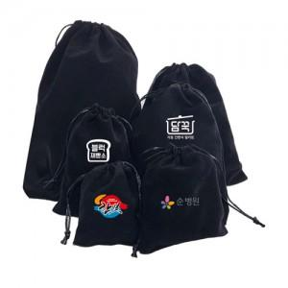

【상세/제작정보】 | ★컬러인쇄는 사이즈에 따라 추가비용 발생할 수 있으므로 사전에 문의바랍니다. -컬러인쇄의 경우 원단 특성에 의해 인쇄시 컬러 부분 톤차이 발생합니다. ★파우치 사이즈 #5, #6번 희망 시 별도 문의 바랍니다.

【인쇄/포장옵션】 | 실크 / 포장불가능

【공급단가】 | 수량 | 1,000~ | 2,000~ | 3,000~ | 5,000~ | 10,000~
*VAT별도 | 8*10cm | 360원 | 340원 | 330원 | 320원 | 310원
 | 10*12cm | 420원 | 400원 | 390원 | 370원 | 360원
 | 10*15cm | 460원 | 440원 | 430원 | 410원 | 400원
 | 15*20cm | 750원 | 720원 | 700원 | 670원 | 650원

【상품 URL】 | http://www.easy1.co.kr/src/goods_detail.php?gdno=11484

